2021_11_data
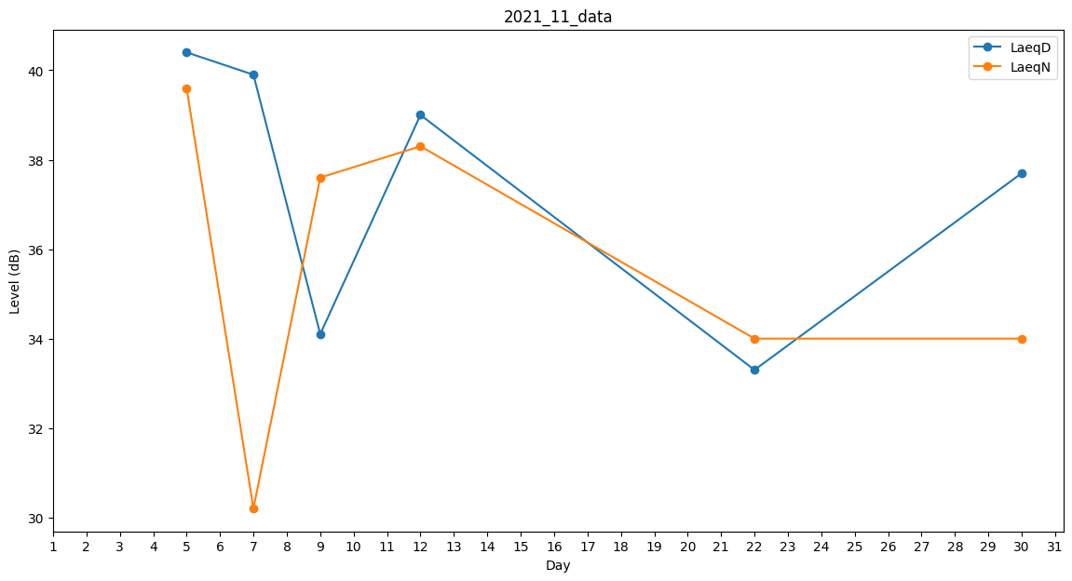
Day | LaeqD | LaeqN
1 | 0 | 46.4
2 | 54 | 0
3 | 40.9 | 0
4 | 0 | 39.6
5 | 40.4 | 39.6
6 | 39.9 | 0
7 | 39.9 | 30.2
8 | 32.7 | 0
9 | 34.1 | 37.6
10 | 0 | 0
11 | 36 | 0
12 | 39 | 38.3
13 | 0 | 0
14 | 32.7 | 0
15 | 0 | 35.2
16 | 0 | 0
17 | 0 | 37.9
18 | 32.7 | 0
19 | 0 | 35.5
20 | 37.5 | 0
21 | 35.7 | 0
22 | 33.3 | 34
23 | 36 | 0
24 | 40.4 | 0
25 | 37.9 | 0
26 | 36.3 | 0
27 | 33.3 | 0
28 | 0 | 0
29 | 0 | 34
30 | 37.7 | 34

